ESPECIFICAÇÃO DA CODIFICAÇÃO
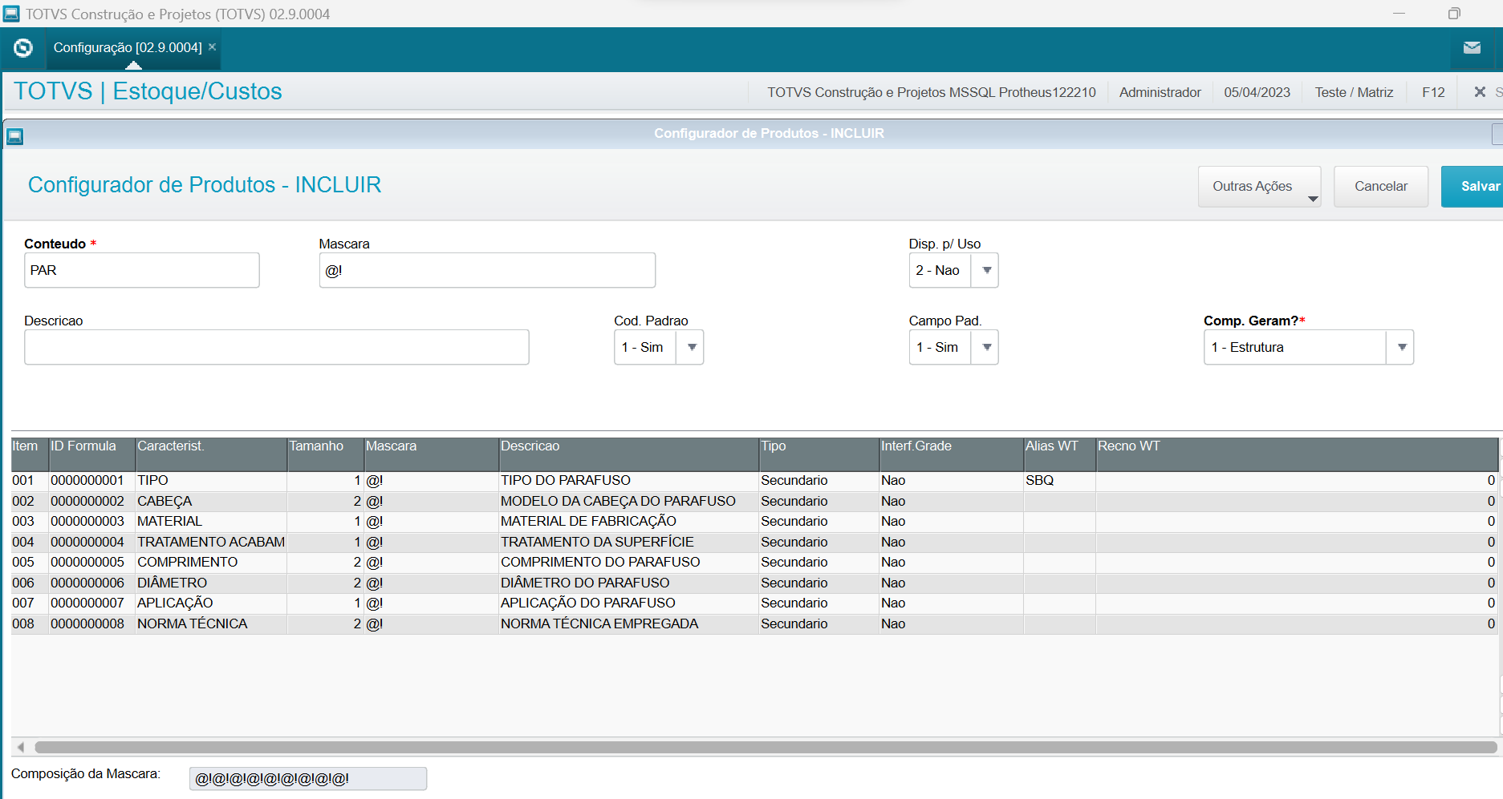
ESPECIFICAÇÃO | QTDE CARACTERE | DESCRIÇÃO | CAMINHO NO MENU
TIPO | 1 | TIPO DO PARAFUSO | ESTOQUES CUSTOS>>ATUALIZAÇÕES>>ENGENHARIA>>CODIGO INTELIGENTE
CABEÇA | 2 | TIPO DA CABEÇA DOS PARAFUSOS
MATERIAL | 1 | MATERIAL EM QUE É FABRICADO
TRATAMENTO ACABAMENTO | 1 | TRATAMENTO USADO NA SUPERFÍCIE
COMPRIMENTO | 2 | COMPRIMENTO DO PAFAFUSO
DIÂMETRO | 2 | DIÂMETRO DO PAFAFUSO
APLICAÇÃO | 1 | APLICAÇÃO DO PAFAFUSO
NORMA TÉCNICA | 2 | NORMA TÉCNICA EMPREGADA
TOTAL | 12 | 3 DO PREFIXO + 12 = 15 CARACTERES

DADOS PADROES
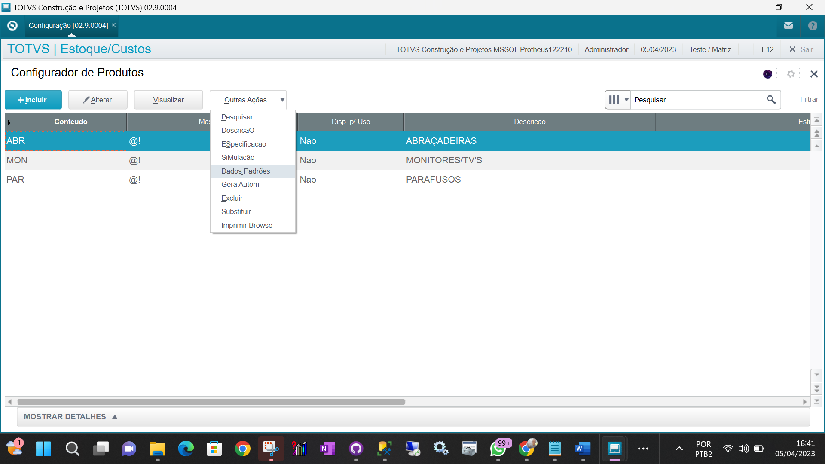

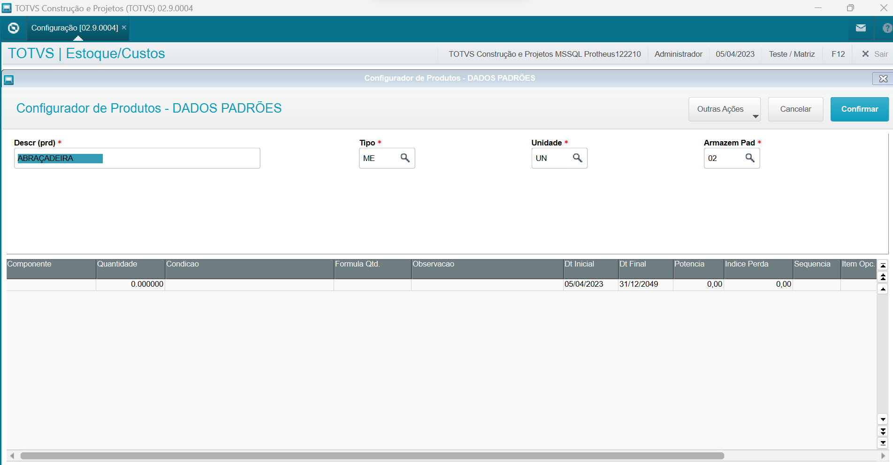

DEFINIR CODIFICAÇÃO
